EERR-BXs
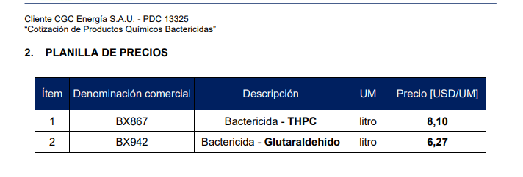
TC | 864.5 | 2024-04-10 | Ref: Cotización Divisas Venta |  |  |  |  |  |  |  |  | IIBB e Imprevistos
 |  |  |  |  |  |  |  |  |  |  |  | 5.75%
Cotización
Situación | Denominación comercial | Costo Rep [USD/lt] Abr-24 | Cantidad [Lts] | Flete [USD/lts] | CR con flete [USD/lt] | Precio unitario | Precio anterior | Variación respecto de Cot-23[%] | K | Costo Total USD] | Venta Total [USD] | CP | CP
CGC PC Abr-24 | BX867 | 4.61 | 2,000 | 0.25 | 4.86 | 7.59 | 8.10 | -6.4% | 1.56 | 9,725 | 15,171 | 4,574 | 30.1% | 0
CGC PC Abr-24 | BX942 | 3.31 | 3,000 | 0.25 | 3.56 | 5.56 | 6.27 | -11% | 1.56 | 10,687 | 16,672 | 5,026 | 30.1% | 0.00
 |  |  |  |  |  |  |  |  |  |  | 31,843 | 9,600 | 30.1% | 0
Referencias
 | Denominación comercial |  |  |  |  | Precio Vigente
Ref SUR PECOM | BX855 |  |  |  |  | 6.90
Ref SUR PECOM | BX936 |  |  |  |  | 4.71
Gluta 30-60% | EC6112NR |  |  |  |  | 12.23 |  | -38% | PECOM respecto competencia
THPS 30-60% | Bactron L-133 |  |  |  |  | 8.08 |  | -31% | PECOM respecto competencia

PC
